実施前
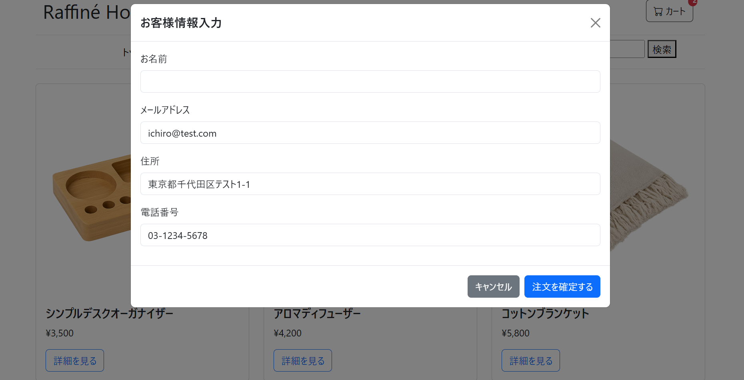

実施後
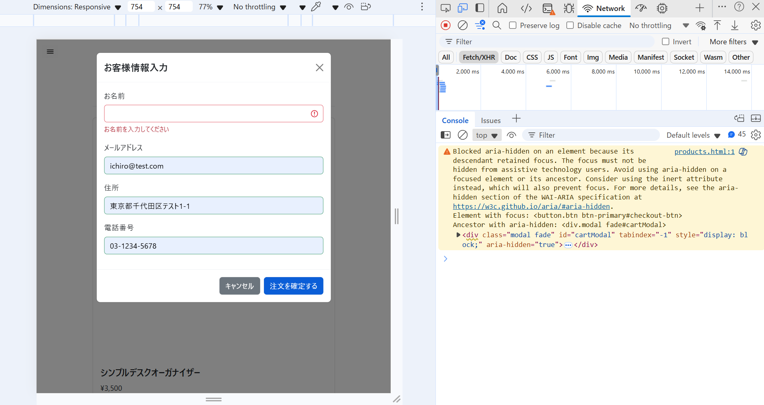
1. 注文API (POST /api/orders) が送信されない、または送信されてもサーバー側バリデーション (@NotBlank) により 400 Bad Request が返ること。
2. 名前の入力欄の下に「お名前を入力してください」というエラーメッセージが表示されること (JSバリデーション or サーバーエラーの表示)。

